DETALLE
REQ | tipo | dificultad | PUNTOS | 266 | 8 |  | Baja | Media | Alta
Registro de usuario | EI | BAJA | 4 |  |  | EI | 3 | 4 | 6
Registro de usuario | ILF | BAJA | 7 | Horas Dedicadas | 2128 | EO | 4 | 5 | 7
Registro de usuario | EQ | MEDIA | 3 |  |  | EQ | 3 | 4 | 6
Registro de empresas | EI | BAJA | 4 |  |  | ILF | 7 | 10 | 15
Registro de empresas | ILF | BAJA | 7 |  |  | EIF | 5 | 7 | 10
Registro de empresas | EQ | BAJA | 3
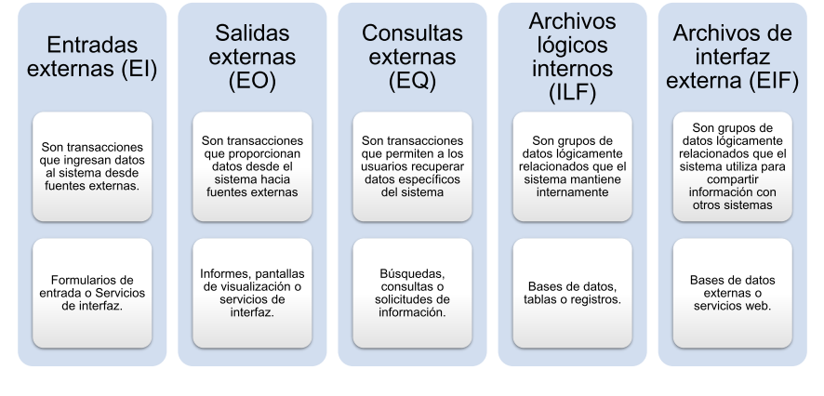
Búsqueda de empleo | EI | BAJA | 3
Búsqueda de empleo | EO | MEDIA | 5
Búsqueda de empleo | EQ | BAJA | 3
Búsqueda de empleo | EIF | MEDIA | 7
Emparejamiento por Inteligencia Artificial | EI | MEDIA | 4
Emparejamiento por Inteligencia Artificial | EO | BAJA | 4
Emparejamiento por Inteligencia Artificial | EQ | BAJA | 3
Emparejamiento por Inteligencia Artificial | ILF | ALTA | 15
Suscripción de empresas | EI | MEDIA | 4
Suscripción de empresas | EO | BAJA | 4
Suscripción de empresas | EQ | MEDIA | 4
Suscripción de empresas | EIF | BAJA | 5
Suscripción de empresas | ILF | MEDIA | 10
Funciones premium para usuarios | EI | BAJA | 3
Funciones premium para usuarios | EO | BAJA | 4
Funciones premium para usuarios | EQ | MEDIA | 4
Funciones premium para usuarios | ILF | MEDIA | 10
Capacitación Personalizada | EI | BAJA | 3
Capacitación Personalizada | EQ | MEDIA | 10
Capacitación Personalizada | ILF | MEDIA | 10
Publicidad en plataforma | EI | BAJA | 12
Publicidad en plataforma | EO | BAJA | 4
Publicidad en plataforma | EIF | BAJA | 10
Filtro avanzado para reclutamiento | EQ | ALTA | 12
Generación de Informe | EI | BAJA | 3
Generación de Informe | EO | MEDIA | 10
Generación de Informe | EQ | MEDIA | 4
Generación de Informe | ILF | MEDIA | 13
Gestión de Administración | EI | BAJA | 3
Gestión de Administración | EO | BAJA | 4
Gestión de Administración | EQ | MEDIA | 4
Gestión de Administración | ILF | ALTA | 15
Gestión de Contenido | EO | BAJA | 4
Gestión de Contenido | EI | BAJA | 3
Gestión de Contenido | ILF | MEDIA | 10
Gestión de Contenido | EQ | BAJA | 12

